Sheet1
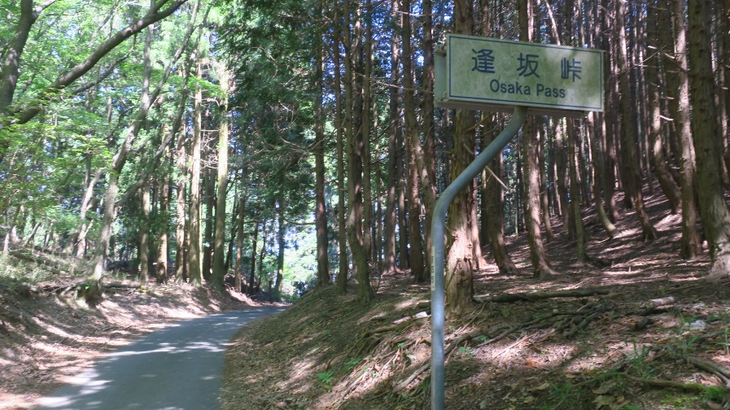
BRM702明石6００ｋｍ |  |  | 金蔵寺ルート
 | ポイント | 進行方向 | 道路 | 区間 （計算 | 距離 | 備考 | PC開閉
60 | Y字路 金蔵寺ルートへの分岐 ※金蔵寺ルートは左直進 （※善峯寺ルートは右方向へ） | 左折：金蔵寺 | 左:府道733 （右府道208） | 6.5 | 137.2 | 斜度はかなり金蔵寺ルートのほうが緩いです。
61 | 写真チェック③逢坂峠道標 |  | 府道733 | 0.2 | 137.4 | 逢坂峠道標と自転車の写真 一緒に撮るのが難しいので逢坂峠を入れた自撮りでもオッケイ |  | 0.2
62 | T字路 | 右折 | 府道733 | 3.2 | 140.6 |  |  | 3.4
63 | 逆ト字路 | 左折 | 府道733 | 0.1 | 140.7 | 橋をわたる |  | 3.5
64 | ト字路 | 橋渡る | 市道 | 1.1 | 141.8 | 川沿いから線路沿いへ |  | 4.6
65 | T字路 ここで善峯寺ルートに合流 | 左折 | 弓場街道 | 1.5 | 143.3 | 竹林のみち |  | 6.1
66 | 下印田S （善峯寺ルートではキューシートNo.63） | 右折 | 府道67 | 2.7 | 146 | 善峯寺ルートでは145.2ｋｍ地点 |  | 8.8

